Totales
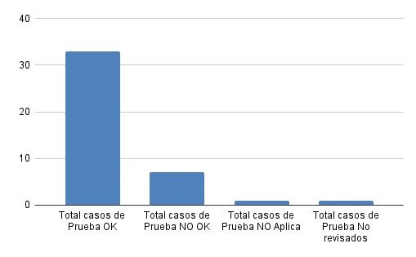
 |  | Resultados de Casos de Pruebas

Distribución por Casos de Prueba

Total casos de Prueba | 40
Total casos de Prueba OK | 33
Total casos de Prueba NO OK | 7
Total casos de Prueba NO Aplica | 1
Total casos de Prueba No revisados | 1

